7.产品浸泡实验图片
款号 | 颜色 | 浸泡图片 | 浸泡时间 | 结论
TAJJAO81033 | 黑色 | 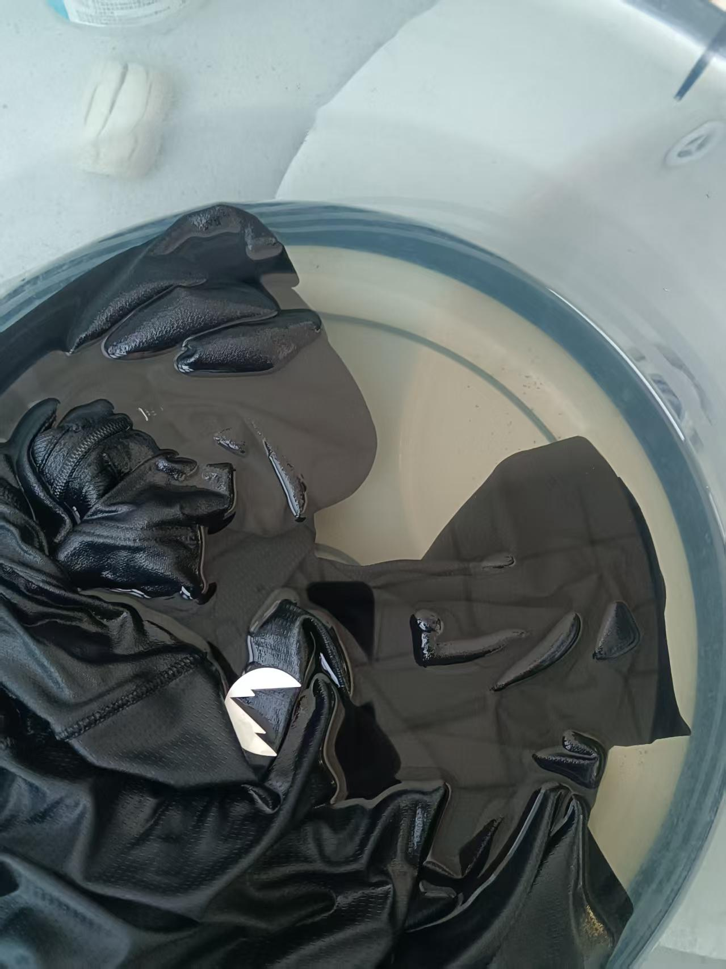 | 1小时 | 合格
TAJJAO81033 | 蓝岩黑 | 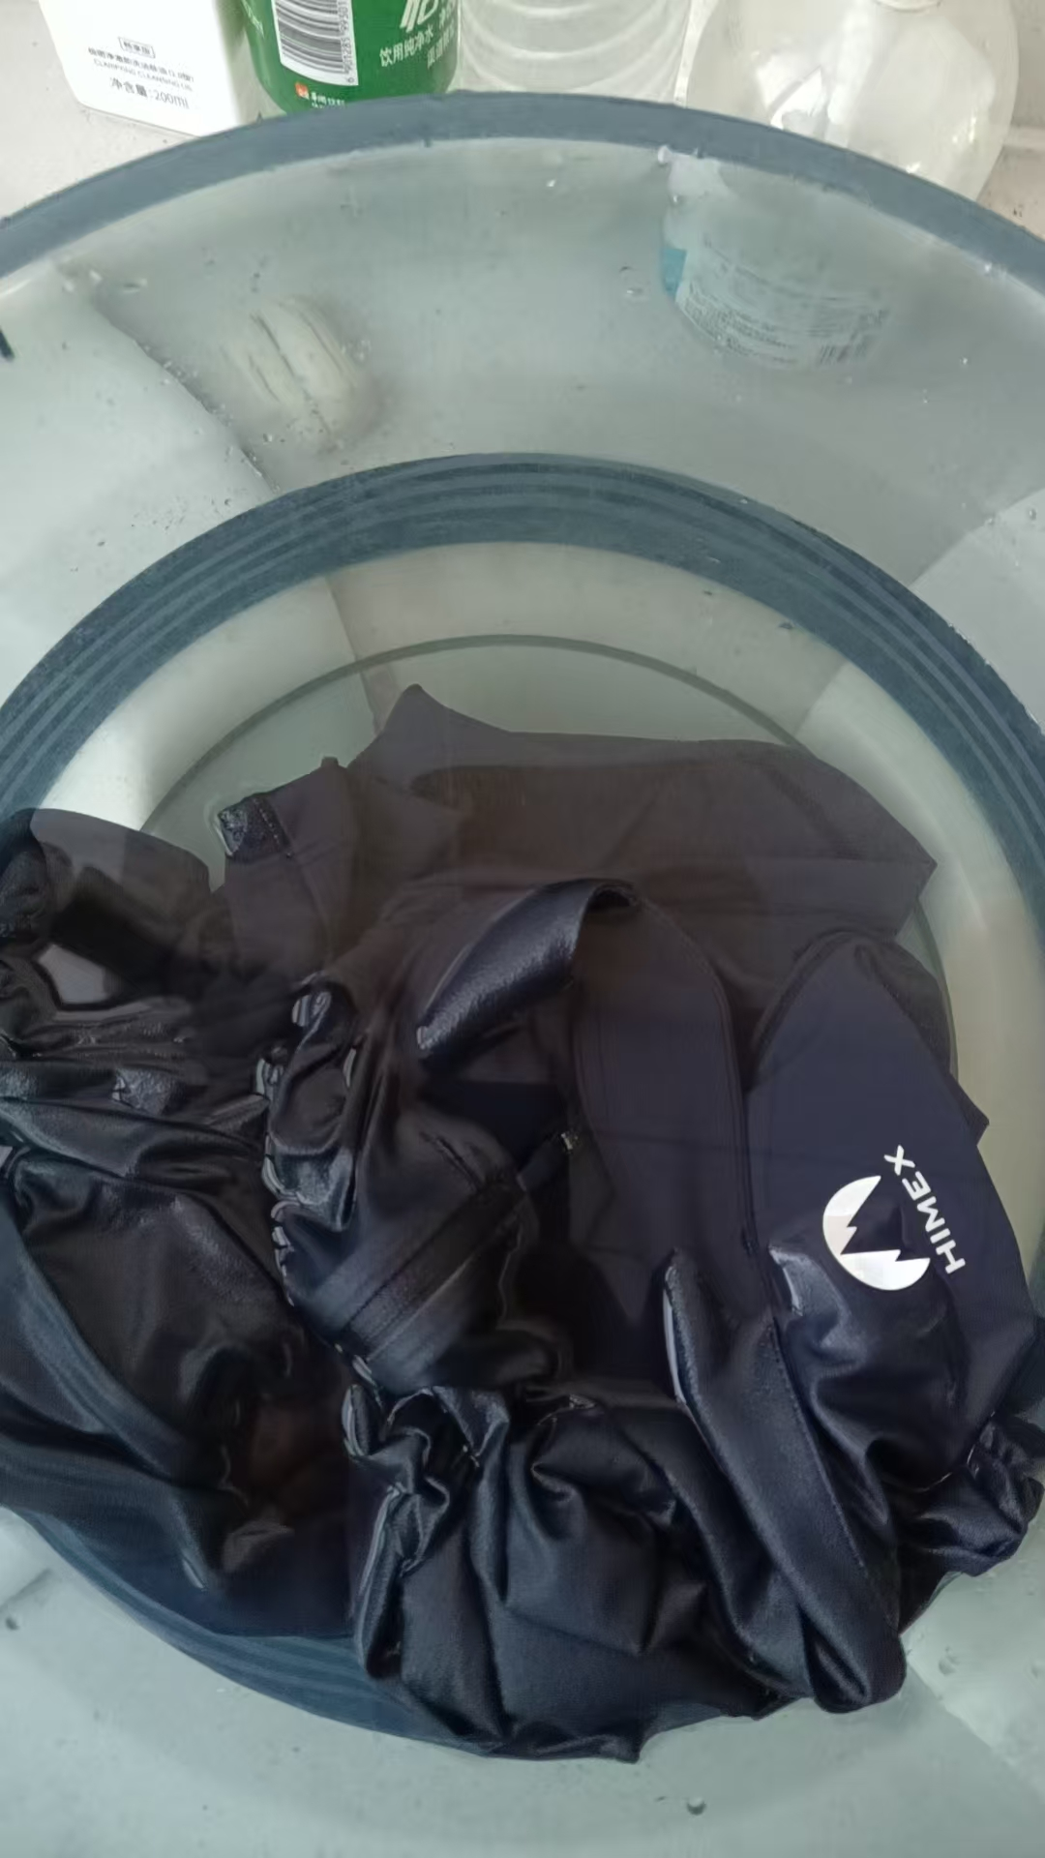 | 1小时 | 合格
TAJJAO81033 | 云母灰 | 浅色无浸泡
TAJJAO81033 | 圣山黄 | 浅色无浸泡

